Calculos iniciais
Temp | Res.Kohm | Res.Ohm | Vout | VIN = | 3.3 | R1 = | 10000
-30 | 181.7 | 181700 | 3.13
-25 | 133.3 | 133300 | 3.07
-20 | 98.88 | 98880 | 3.00 |  |  |  |  | Valor R1 | 20.188888889
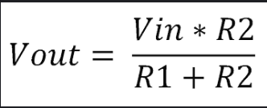
-15 | 74.1 | 74100 | 2.91 |  |  |  |  | Vi | 5
-10 | 56.06 | 56060 | 2.80 |  |  |  |  | Vout | 4.5
-5 | 42.8 | 42800 | 2.68 |  |  |  |  | R2 | 181.7
5 | 25.58 | 25580 | 2.37
10 | 20 | 20000 | 2.20
15 | 15.76 | 15760 | 2.02
20 | 12.51 | 12510 | 1.83
25 | 10 | 10000 | 1.65
30 | 8.048 | 8048 | 1.47
35 | 6.518 | 6518 | 1.30
40 | 5.312 | 5312 | 1.14
45 | 4.354 | 4354 | 1.00
50 | 3.588 | 3588 | 0.87
55 | 2.974 | 2974 | 0.76
60 | 2.476 | 2476 | 0.65
65 | 2.072 | 2072 | 0.57
70 | 1.743 | 1743 | 0.49
75 | 1.473 | 1473 | 0.42
80 | 1.25 | 1250 | 0.37
85 | 1.065 | 1065 | 0.32
90 | 0.911 | 911 | 0.28
95 | 0.7824 | 782.4 | 0.24
100 | 0.6744 | 674.4 | 0.21
105 | 0.5836 | 583.6 | 0.18
110 | 0.5066 | 506.6 | 0.16

Curva tendencia
Vout | Temperatura
3.13 | -30
3.07 | -25
3.00 | -20
2.91 | -15
2.80 | -10
2.68 | -5
2.37 | 5
2.20 | 10
2.02 | 15
1.83 | 20
1.65 | 25
1.47 | 30
1.30 | 35
1.14 | 40
1.00 | 45
0.87 | 50
0.76 | 55
0.65 | 60
0.57 | 65
0.49 | 70
0.42 | 75
0.37 | 80
0.32 | 85
0.28 | 90
0.24 | 95
0.21 | 100
0.18 | 105
0.16 | 110

CALCULO TEMP 2
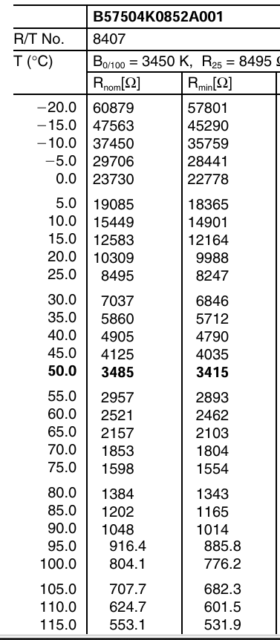
Temp | Res.Ohm | Vout | VIN = | 3.3 | R1 = | 6800
-20 | 60879 | 2.97
-15 | 47563 | 2.89
-10 | 37450 | 2.79 |  |  |  |  | Valor R1 | 6763.3333333 | R1 - fixo
-5 | 29706 | 2.69 |  |  |  |  | Vi | 3.3 | tensão alimentação
0 | 23730 | 2.56 |  |  |  |  | Vout | 2.97 | limite superior sensor
5 | 19085 | 2.43 |  |  |  |  | R2 | 60870 | maior valor de resistencia
10 | 15449 | 2.29
15 | 12583 | 2.14
20 | 10309 | 1.99
25 | 8495 | 1.83
30 | 7037 | 1.68
35 | 5860 | 1.53
40 | 4905 | 1.38
45 | 4125 | 1.25
50 | 3485 | 1.12
55 | 2957 | 1.00
60 | 2521 | 0.89
65 | 2157 | 0.79
70 | 1853 | 0.71
75 | 1598 | 0.63
80 | 1384 | 0.56
85 | 1202 | 0.50
90 | 1048 | 0.44
95 | 916 | 0.39
100 | 804 | 0.35
105 | 707 | 0.31
110 | 624 | 0.28
115 | 553 | 0.25
120 | 491 | 0.22

Curva tendencia 2
Vout | Temp
2.9684348173 | -20 | Check da formula
2.8872192484 | -15 | Vout | Temp
2.7928813559 | -10 | 2.9684348173 | -21.246773175
2.685306525 | -5 | 2.8872192484 | -15.916053361
2.5649852604 | 0 | 2.7928813559 | -10.292824006
2.4330886614 | 5 | 2.685306525 | -4.5587816007
2.2914153445 | 10 | 2.5649852604 | 1.0958976405
2.1422844761 | 15 | 2.4330886614 | 6.5059605366
1.988409609 | 20 | 2.2914153445 | 11.566536625
1.8328538738 | 25 | 2.1422844761 | 16.255788982
1.6782611838 | 30 | 1.988409609 | 20.637150577
1.5274881517 | 35 | 1.8328538738 | 24.837824493
1.3828705681 | 40 | 1.6782611838 | 29.030075996
1.2459954233 | 45 | 1.5274881517 | 33.369552666
1.1181818182 | 50 | 1.3828705681 | 37.976466915
1.0001127396 | 55 | 1.2459954233 | 42.921326296
0.89253299002 | 60 | 1.1181818182 | 48.204757159
0.79469688512 | 65 | 1.0001127396 | 53.779322452
0.70667976424 | 70 | 0.89253299002 | 59.533483207
0.62793522267 | 75 | 0.79469688512 | 65.3968354
0.55806451613 | 80 | 0.70667976424 | 71.237727343
0.49570107473 | 85 | 0.62793522267 | 76.95593476
0.44067278287 | 90 | 0.55806451613 | 82.446401216
0.39175738725 | 95 | 0.49570107473 | 87.697016168
0.3489216202 | 100 | 0.44067278287 | 92.617616731
0.3107899294 | 105 | 0.39175738725 | 97.227259345
0.27737068966 | 110 | 0.3489216202 | 101.45249301
0.24818441452 | 115 | 0.3107899294 | 105.3662377
0.22223288986 | 120 | 0.27737068966 | 108.91744137
 |  | 0.24818441452 | 112.11343408
 |  | 0.22223288986 | 115.03068455
 |  | 1.62 | 30.664914056

